画面遷移
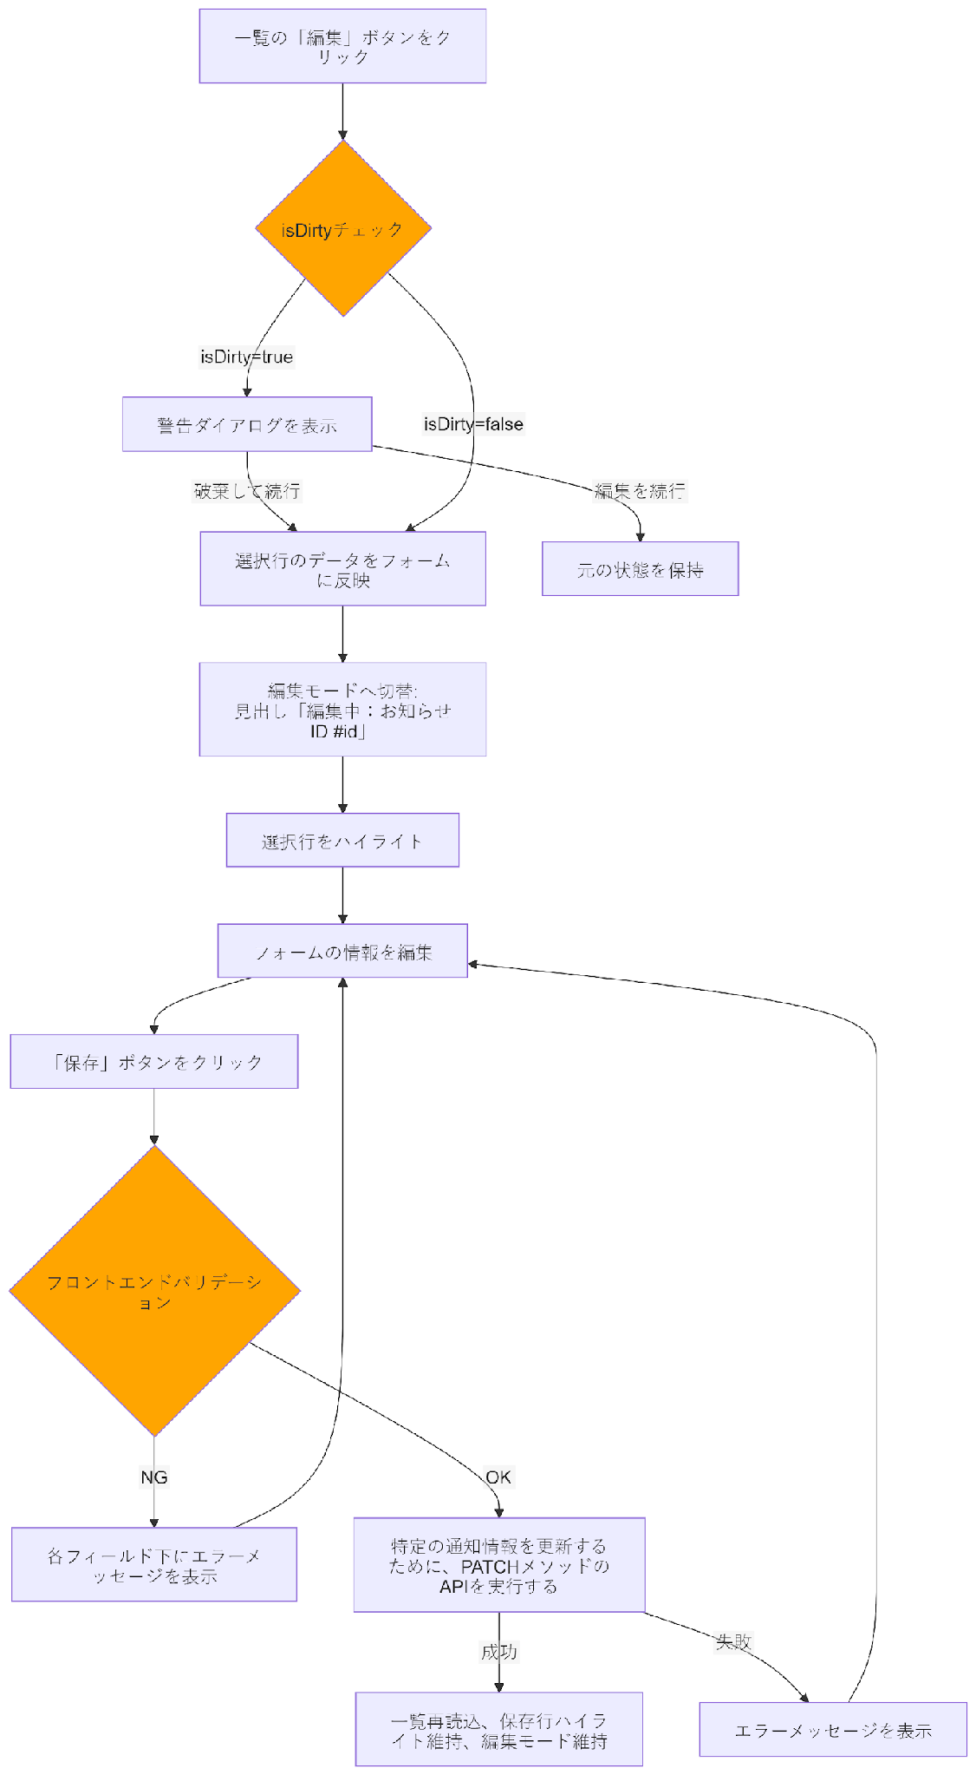
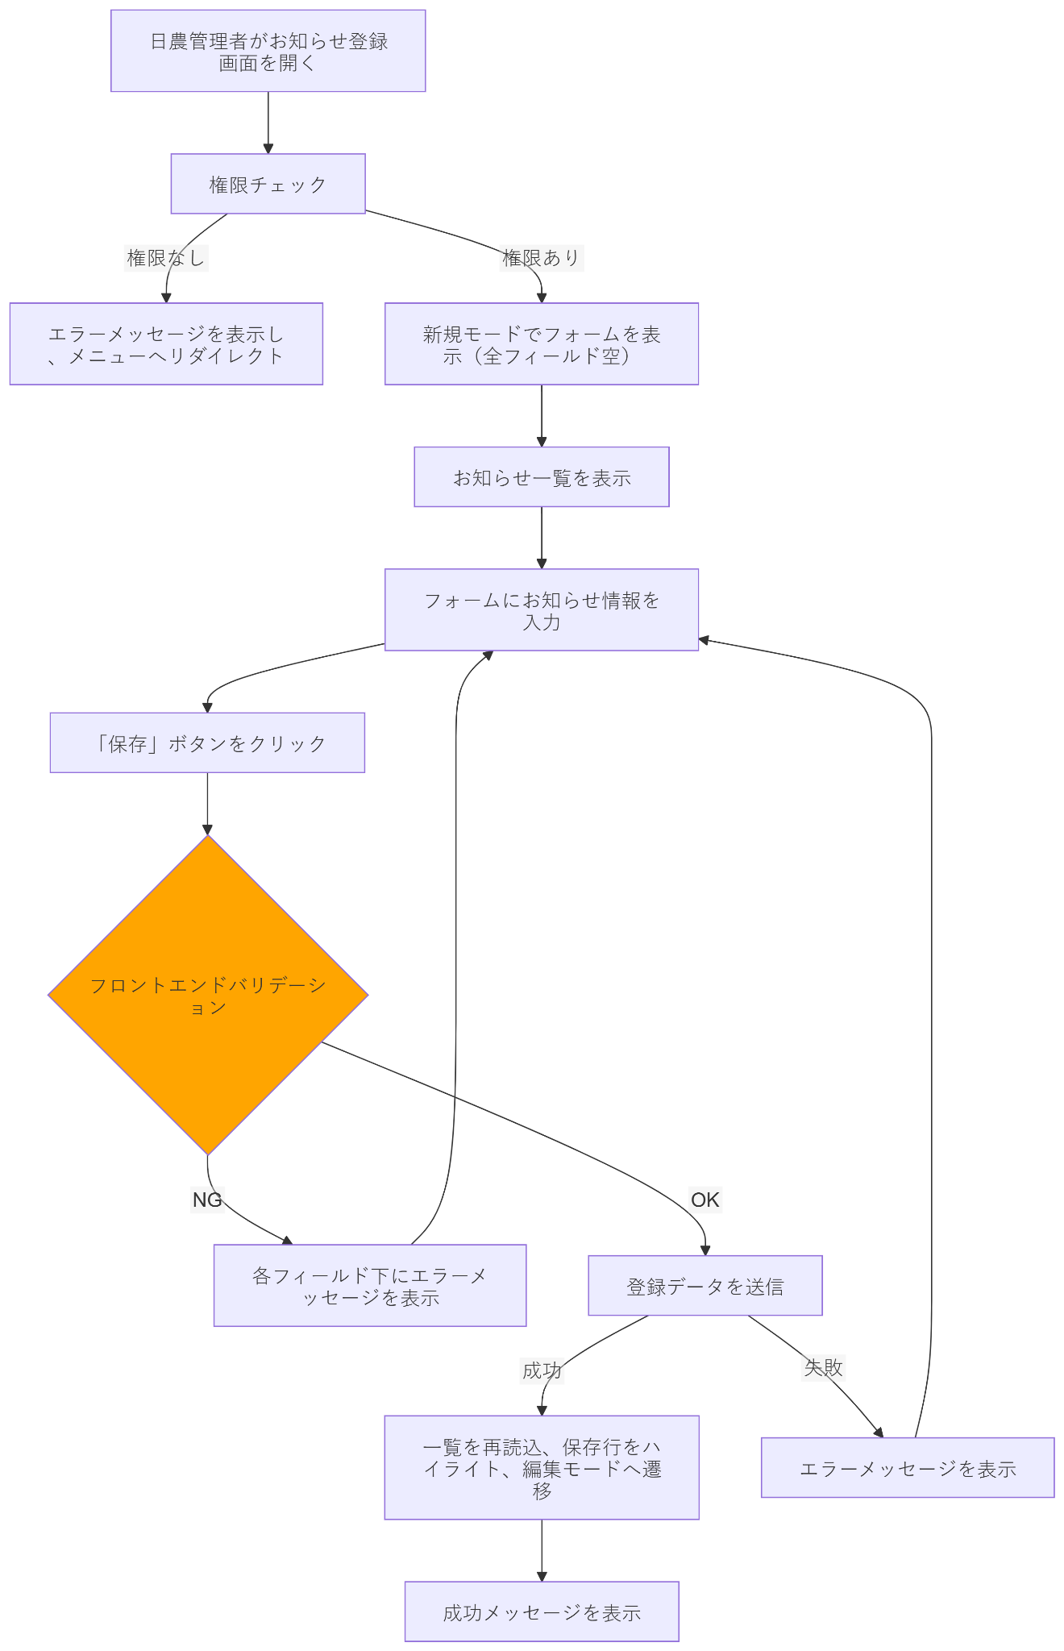
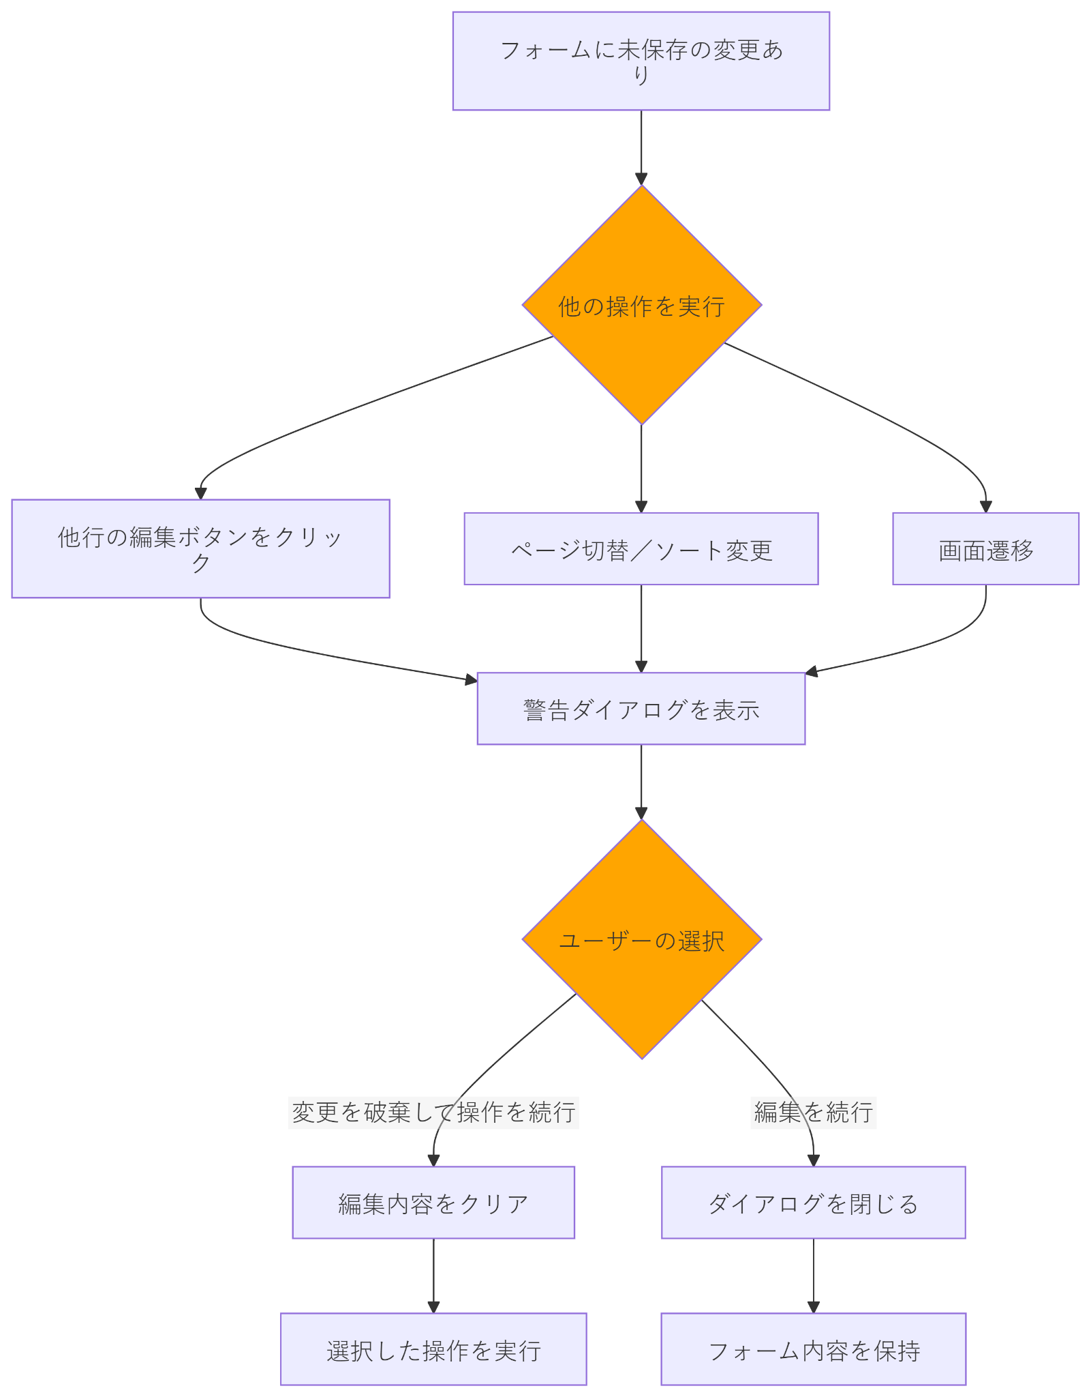
システム・アプリケーション名 |  | ドキュメント | シート名 | 作成日 | 作成者 | 更新日 | 更新者
クラウド版購読者管理システム |  | 画面設計書 | 画面遷移 | 2026-03-26 | Dao Van Thang | 2026-04-10 | Dao Van Thang

 | ACSMS-SCR-031_ お知らせ一覧画面_画面遷移

画面イメージ
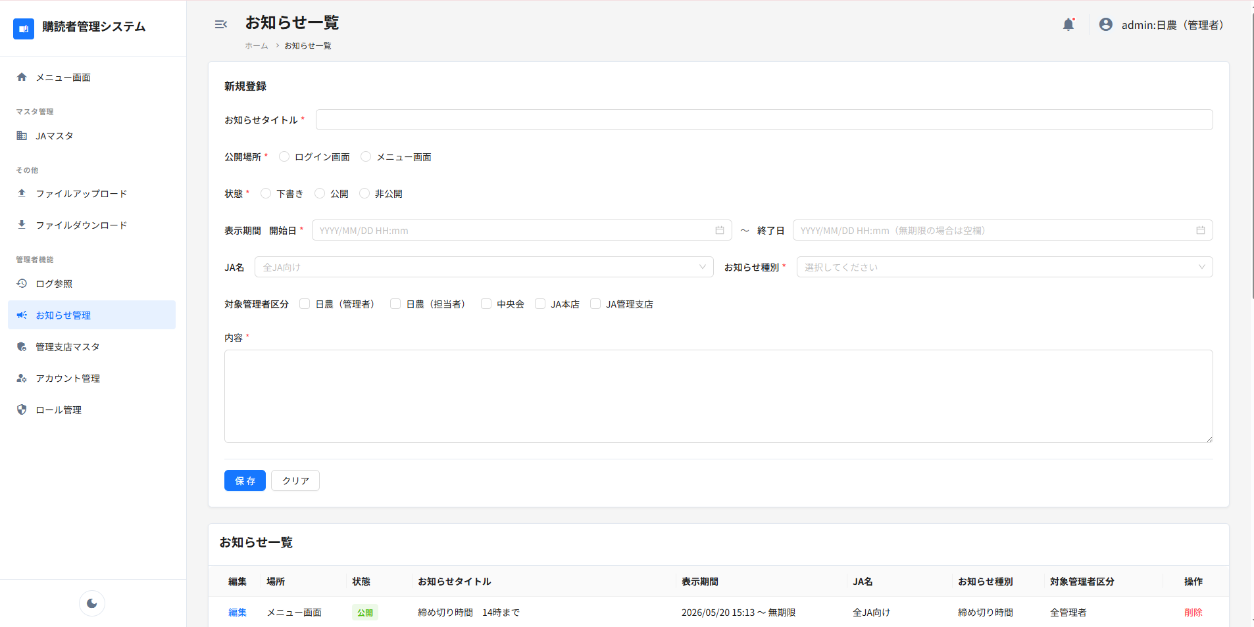
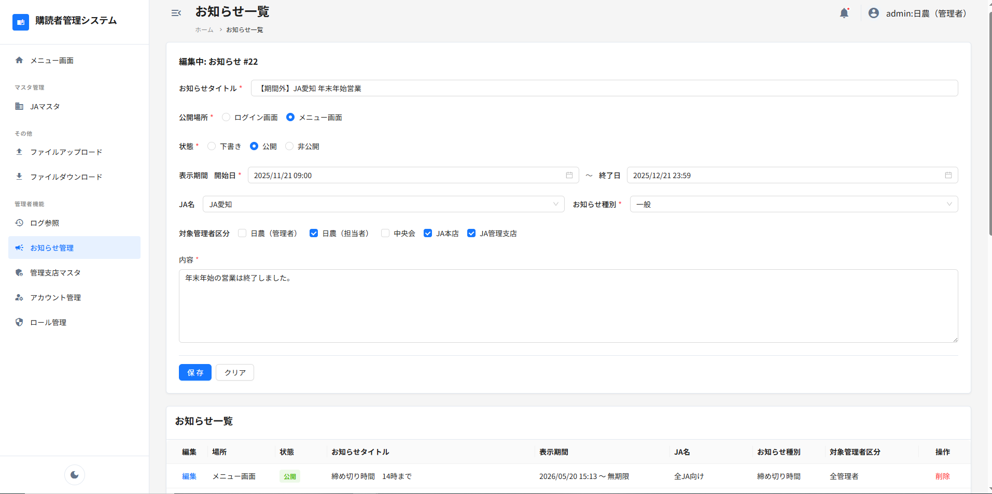
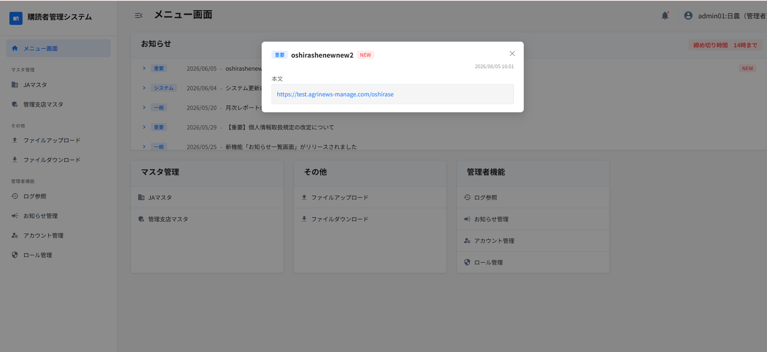
システム・アプリケーション名 |  | ドキュメント | シート名 | 作成日 | 作成者 | 更新日 | 更新者
クラウド版購読者管理システム |  | 画面設計書 | 画面イメージ | 2026-03-26 | Dao Van Thang | 2026-04-10 | Dao Van Thang

 | 画面ID | ACSMS-SCR-031 | 概要 | お知らせ一覧画面
 | 画面名 | お知らせ一覧画面

 | ACSMS-SCR-031_お知らせ一覧画面_画面イメージ

